Suivi d'avancement
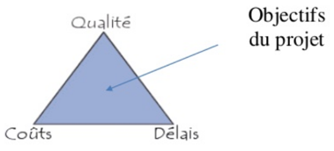
 |  |  | Le tableau de suivi d'avancement du projet

Tâche | Statut | Durée planifié | Durée réelle | Durée restante | Avancement | Date de fin planifié | Date de fin réelle | Date de fin prévue | Retard (avance)
A | Terminé | 2 | 2 | 0 | 100%
B | Terminé | 3 | 3 | 0 | 100%
C | Terminé | 6 | 5 | 1 | 83%
D | Terminé |  |  | 0 | #DIV/0!
E | En cours |  |  | 0 | #DIV/0!
F | à venir |  |  | 0 | #DIV/0!

Total |  | 11 | 10 | 1 | #DIV/0! |  |  |  | 0

